内存泄漏测试
唱吧
 | 145.612
 | 145.936
 | 145.627
 | 143.361
 | 143.357
 | 143.498
 | 143.443
 | 143.455
 | 143.447
 | 143.439
 | 143.463
 | 143.443
 | 143.475
 | 143.436
 | 143.467
 | 143.436
 | 143.393
 | 143.4
 | 143.377
 | 143.365
 | 143.369
 | 143.377
 | 143.365
 | 143.396
 | 143.326
 | 143.338
 | 143.329
 | 143.329
 | 143.341
 | 143.325
 | 143.341
 | 143.341
 | 143.306
 | 143.321
 | 143.306
 | 143.307
 | 143.236
 | 143.236
 | 143.24
 | 143.248
 | 143.209
 | 143.197
 | 143.213
 | 143.213
 | 143.178
 | 143.154
 | 143.146
 | 143.143
 | 143.084
 | 143.08
...

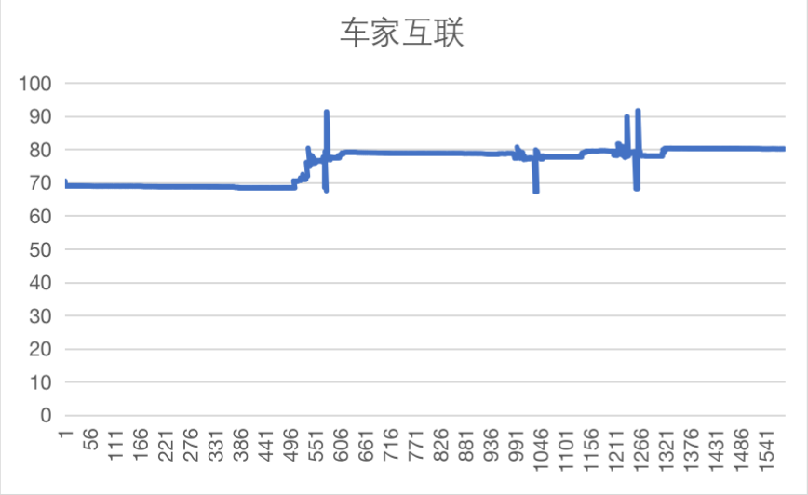

地图
 | 106.523
 | 106.945
 | 106.945
 | 106.965
 | 106.957
 | 106.941
 | 106.941
 | 106.949
 | 106.941
 | 106.961
 | 106.957
 | 106.957
 | 106.961
 | 106.965
 | 106.941
 | 106.938
 | 106.938
 | 106.941
 | 106.938
 | 106.941
 | 106.965
 | 106.941
 | 106.945
 | 106.939
 | 106.932
 | 106.947
 | 106.936
 | 106.936
 | 106.936
 | 106.916
 | 106.912
 | 106.912
 | 106.912
 | 106.915
 | 106.903
 | 106.915
 | 106.903
 | 106.903
 | 106.903
 | 106.903
 | 106.888
 | 106.872
 | 106.868
 | 106.868
 | 106.868
 | 106.872
 | 106.888
 | 106.872
 | 106.88
 | 106.876
...

输入法
 | 36.7744
 | 37.0625
 | 37.0469
 | 37.043
 | 37.0469
 | 37.0469
 | 37.0508
 | 37.0469
 | 37.0508
 | 37.0469
 | 36.9766
 | 36.9727
 | 36.9766
 | 36.9727
 | 36.9766
 | 36.9727
 | 36.9766
 | 36.9727
 | 36.9766
 | 36.9727
 | 36.9766
 | 36.9727
 | 36.9766
 | 36.9688
 | 36.9727
 | 36.9688
 | 36.9727
 | 36.9688
 | 36.9727
 | 36.9688
 | 36.9688
 | 36.9727
 | 36.9727
 | 36.9688
 | 36.9727
 | 36.9688
 | 36.9727
 | 36.9688
 | 36.9727
 | 36.957
 | 36.9609
 | 36.957
 | 36.9609
 | 36.957
 | 36.9453
 | 36.9414
 | 36.9453
 | 36.9414
 | 36.9453
 | 36.9414
...

随心拍
 | 98.7773
 | 87.7461
 | 91.1914
 | 86.3438
 | 86.3281
 | 86.3281
 | 86.3086
 | 86.3008
 | 86.2969
 | 86.2891
 | 84.9688
 | 89.2031
 | 92.5117
 | 87.668
 | 87.668
 | 89.2383
 | 87.6836
 | 87.6875
 | 89.0059
 | 86.3438
 | 86.3633
 | 87.6914
 | 87.6836
 | 87.6758
 | 87.6836
 | 91.1992
 | 87.6914
 | 87.6875
 | 87.6797
 | 87.6719
 | 87.6758
 | 87.6914
 | 92.5859
 | 86.3359
 | 86.3125
 | 86.3115
 | 89.8359
 | 88.9766
 | 89.8359
 | 87.6289
 | 87.6602
 | 87.6836
 | 87.6602
 | 87.6523
 | 88.9922
 | 86.3604
 | 91.1885
 | 86.3291
 | 91.2002
 | 91.1982
...

随心听
 | 250.242
 | 233.955
 | 232.721
 | 232.686
 | 232.674
 | 232.682
 | 232.697
 | 232.678
 | 232.686
 | 232.674
 | 232.533
 | 232.525
 | 232.533
 | 232.521
 | 232.6
 | 232.143
 | 232.143
 | 232.131
 | 232.275
 | 232.143
 | 232.131
 | 232.139
 | 232.135
 | 232.15
 | 232.111
 | 232.123
 | 232.115
 | 232.119
 | 232.119
 | 232.119
 | 232.111
 | 232.107
 | 232.24
 | 232.123
 | 232.135
 | 232.119
 | 232.26
 | 231.619
 | 231.607
 | 231.6
 | 231.6
 | 231.662
 | 231.588
 | 231.584
 | 231.592
 | 231.584
 | 231.572
 | 231.572
 | 231.795
 | 231.799
...

消息中心
 | 28.1768
 | 28.1201
 | 28.0498
 | 28.0498
 | 28.0498
 | 28.0498
 | 28.0537
 | 28.0527
 | 28.0527
 | 28.0527
 | 28.0527
 | 28.0527
 | 28.0527
 | 28.0566
 | 28.0566
 | 28.0566
 | 28.0566
 | 28.0566
 | 28.0566
 | 28.0566
 | 28.0566
 | 28.0566
 | 28.0566
 | 28.0566
 | 28.0566
 | 28.0566
 | 28.0566
 | 28.0566
 | 28.0566
 | 28.0605
 | 28.0566
 | 28.0605
 | 28.0605
 | 28.0566
 | 28.0566
 | 28.0566
 | 28.0566
 | 28.0566
 | 28.0566
 | 28.0566
 | 28.0566
 | 28.0566
 | 28.0566
 | 28.0566
 | 28.0566
 | 28.0566
 | 28.0566
 | 28.0566
 | 28.0566
 | 28.0566
...

账号
 | 121.823
 | 119.771
 | 119.727
 | 119.756
 | 119.736
 | 119.76
 | 119.764
 | 119.756
 | 119.748
 | 119.756
 | 119.749
 | 119.735
 | 119.731
 | 119.701
 | 119.68
 | 119.655
 | 119.643
 | 119.625
 | 119.627
 | 119.701
 | 119.691
 | 119.702
 | 119.692
 | 119.637
 | 119.646
 | 119.643
 | 119.639
 | 119.635
 | 119.646
 | 119.646
 | 119.638
 | 119.63
 | 119.638
 | 119.626
 | 119.626
 | 119.575
 | 119.579
 | 119.398
 | 118.195
 | 118.188
 | 118.194
 | 118.198
 | 118.178
 | 118.173
 | 118.186
 | 118.174
 | 118.176
 | 118.18
 | 118.168
 | 118.172
...

EM
 | 107.529
 | 105.569
 | 105.269
 | 105.276
 | 104.952
 | 104.433
 | 104.272
 | 104.276
 | 104.28
 | 103.972
 | 103.96
 | 103.964
 | 103.96
 | 103.964
 | 103.968
 | 103.964
 | 103.964
 | 103.964
 | 103.96
 | 103.96
 | 103.956
 | 103.96
 | 103.96
 | 103.964
 | 103.956
 | 103.944
 | 103.944
 | 103.952
 | 103.952
 | 103.948
 | 103.944
 | 103.667
 | 67.542
 | 67.5225
 | 67.2568
 | 67.7539
 | 80.5967
 | 80.5186
 | 80.5264
 | 80.5322
 | 80.5244
 | 80.5166
 | 80.5166
 | 80.5127
 | 83.2803
 | 82.8857
 | 82.8701
 | 82.8662
 | 80.8076
 | 80.8311
...

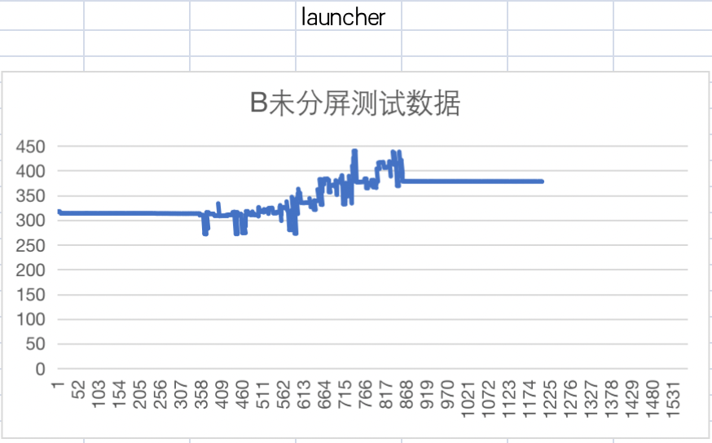

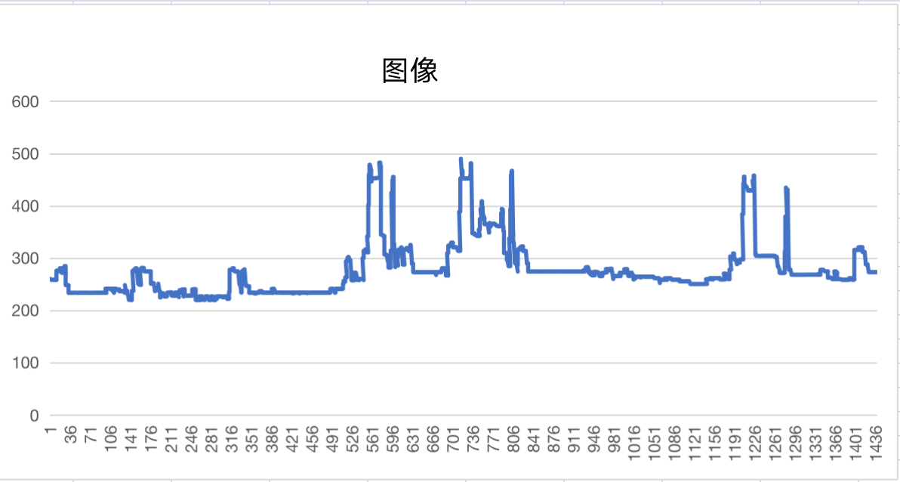

语音
 | 173.206
 | 172.774
 | 172.778
 | 172.767
 | 172.751
 | 172.755
 | 172.751
 | 172.771
 | 172.782
 | 172.774
 | 205.021
 | 203.049
 | 203.35
 | 214.994
 | 215.182
 | 214.967
 | 214.322
 | 215.936
 | 215.393
 | 217.494
 | 216.34
 | 219.684
 | 217.883
 | 219.094
 | 221.43
 | 225.23
 | 228.686
 | 217.377
 | 216.256
 | 216.291
 | 225.705
 | 234.49
 | 235.561
 | 237.637
 | 232.549
 | 232.314
 | 233.146
 | 233.342
 | 234.033
 | 242.381
 | 236.307
 | 238.555
 | 234.119
 | 234.236
 | 233.533
 | 233.686
 | 233.885
 | 233.932
 | 237.582
 | 239.846
...

